Основные элементы
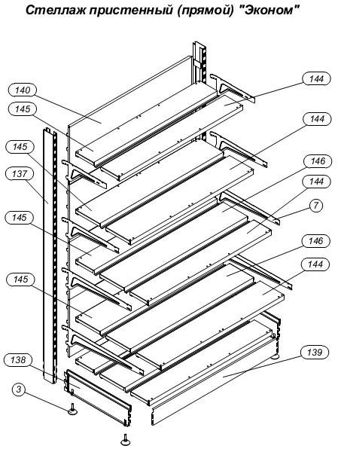
 | Торговое оборудование "ЭКОНОМ"
 |  | с21.10.2024
КОД ИЗДЕЛИЯ | НАИМЕНОВАНИЕ ИЗДЕЛИЯ | Цена свободная розничная, руб.
 |  | Без НДС | С НДС (22%)
СТОЙКА | Стойка является общей для соседних стеллажей, выстроенных в одну линию.
301442.010-01 | СТОЙКА эконом 1400 | 774.85 | 945.32 | поз.137
304442.010-03 | СТОЙКА эконом 1600 | 819.17 | 999.39 | поз.137
301442.010-04 | СТОЙКА эконом 1800 | 954.80 | 1164.86 | поз.137
301442.010-05 | СТОЙКА эконом 2000 | 976.93 | 1191.86 | поз.137
301442.010-06 | СТОЙКА эконом 2200 | 1011.80 | 1234.40 | поз.137
301442.010-07 | СТОЙКА эконом 2460 | 1112.82 | 1357.63 | поз.137

КОД ИЗДЕЛИЯ | НАИМЕНОВАНИЕ ИЗДЕЛИЯ | Цена свободная розничная, руб.
 |  | Без НДС | С НДС (22%)
СТЕНКА БОКОВАЯ | Стенка боковая является общей для соседних стеллажей, выстроенных в одну линию.
301731.013-02 | СТЕНКА БОКОВАЯ 300 эконом | 366.72 | 447.40 | поз.138
301731.013-03 | СТЕНКА БОКОВАЯ 400 эконом | 434.71 | 530.34 | поз.138
301731.013 | СТЕНКА БОКОВАЯ 500 эконом | 449.36 | 548.22 | поз.138
301731.013-01 | СТЕНКА БОКОВАЯ 600 эконом | 519.38 | 633.64 | поз.138

КОД ИЗДЕЛИЯ | НАИМЕНОВАНИЕ ИЗДЕЛИЯ | Цена свободная розничная, руб.
 |  | Без НДС | С НДС (22%)
ОПОРА РЕГУЛИРУЕМАЯ (НОЖКА)
301319.004-01 | ОПОРА РЕГУЛИРУЕМАЯ 004-01 | 40.70 | 49.65 | поз.3

КОД ИЗДЕЛИЯ | НАИМЕНОВАНИЕ ИЗДЕЛИЯ | Цена свободная розничная, руб.
 |  | Без НДС | С НДС (22%)
ПОЛКА
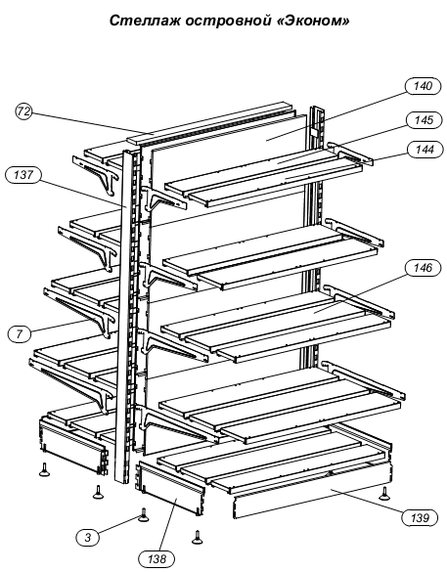
745515.020-04 | ПОЛКА 150х1000 ЗАДНЯЯ ЭКОНОМ | 246.19 | 300.35 | поз.145
745515.021-04 | ПОЛКА 150х1000 ПЕРЕДНЯЯ ЭКОНОМ | 237.66 | 289.94 | поз.144
745515.020-06 | ПОЛКА 150х1200 ЗАДНЯЯ ЭКОНОМ | 273.81 | 334.05 | поз.145
745515.021-06 | ПОЛКА 150х1200 ПЕРЕДНЯЯ ЭКОНОМ | 262.09 | 319.74 | поз.144
745515.020-08 | ПОЛКА 150х1250 ЗАДНЯЯ ЭКОНОМ | 379.85 | 463.42 | поз.145
745515.021-08 | ПОЛКА 150х1250 ПЕРЕДЯЯ ЭКОНОМ | 362.41 | 442.14 | поз.144
745515.020-02 | ПОЛКА 150х800 ЗАДНЯЯ ЭКОНОМ | 231.01 | 281.83 | поз. 145
745515.021-02 | ПОЛКА 150х800 ПЕРЕДНЯЯ ЭКОНОМ | 222.86 | 271.89 | поз. 144
745515.020 | ПОЛКА 150х600 ЗАДНЯЯ ЭКОНОМ | 165.76 | 202.23 | поз.145
745515.021 | ПОЛКА 150х600 ПЕРЕДНЯЯ ЭКОНОМ | 157.08 | 191.64 | поз.144
745515.020-05 | ПОЛКА 200х1000 ЗАДНЯЯ ЭКОНОМ | 280.35 | 342.02 | поз.145
745515.021-05 | ПОЛКА 200х1000 ПЕРЕДНЯЯ ЭКОНОМ | 271.05 | 330.68 | поз.144
745515.022-02 | ПОЛКА 200х1000 СРЕДНЯЯ ЭКОНОМ | 270.42 | 329.92 | поз.146
745515.020-07 | ПОЛКА 200х1200 ЗАДНЯЯ ЭКОНОМ | 315.28 | 384.64 | поз.145
745515.021-07 | ПОЛКА 200х1200 ПЕРЕДНЯЯ ЭКОНОМ | 303.27 | 369.99 | поз.144
745515.022-03 | ПОЛКА 200х1200 СРЕДНЯЯ ЭКОНОМ | 313.19 | 382.09 | поз.146
745515.020-09 | ПОЛКА 200х1250 ЗАДНЯЯ ЭКОНОМ | 427.50 | 521.55 | поз.145
745515.021-09 | ПОЛКА 200х1250 ПЕРЕДНЯЯ ЭКОНОМ | 409.93 | 500.11 | поз.144
745515.022-04 | ПОЛКА 200х1250 СРЕДНЯЯ ЭКОНОМ | 405.60 | 494.84 | поз.146
745515.020-03 | ПОЛКА 200х800 ЗАДНЯЯ ЭКОНОМ | 263.66 | 321.66 | ПОЗ. 145
745515.021-03 | ПОЛКА 200х800 ПЕРЕДНЯЯ ЭКОНОМ | 254.30 | 310.24 | ПОЗ. 146
745515.022-01 | ПОЛКА 200х800 СРЕДНЯЯ ЭКОНОМ | 245.64 | 299.68 | поз 146
745515.020-01 | ПОЛКА 200х600 ЗАДНЯЯ ЭКОНОМ | 186.31 | 227.29 | поз.145
745515.021-01 | ПОЛКА 200х600 ПЕРЕДНЯЯ ЭКОНОМ | 179.04 | 218.42 | поз.144
745515.022 | ПОЛКА 200х600 СРЕДНЯЯ ЭКОНОМ | 168.03 | 204.99 | поз.146
745515.024 | ПОЛКА УВ 300 ЭКОНОМ | 290.65 | 354.60 | поз 150
745515.024-01 | ПОЛКА УВ 400 ЭКОНОМ | 318.85 | 388.99 | поз. 150
745515.024-02 | ПОЛКА УВ 500 ЭКОНОМ | 339.25 | 413.89 | поз. 150
745515.024-03 | ПОЛКА УВ 600 ЭКОНОМ | 353.99 | 431.87 | поз. 150
745515.025 | ПОЛКА УН 300 ЭКОНОМ | 238.01 | 290.37 | поз. 154
745515.025-01 | ПОЛКА УН 400 ЭКОНОМ | 291.86 | 356.07 | поз. 154
745515.025-02 | ПОЛКА УН 500 ЭКОНОМ | 369.58 | 450.89 | поз. 154
745515.025-03 | ПОЛКА УН 600 ЭКОНОМ | 445.71 | 543.76 | поз. 154
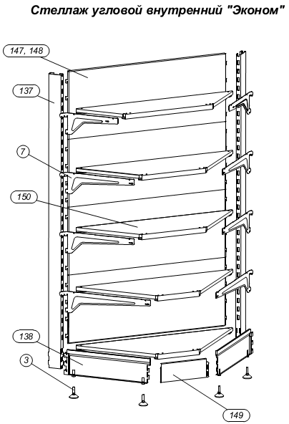
КОД ИЗДЕЛИЯ | НАИМЕНОВАНИЕ ИЗДЕЛИЯ | Цена свободная розничная, руб.
 |  | Без НДС | С НДС (22%)
ПАНЕЛЬ НИЖНЯЯ
745512.057 | ПАНЕЛЬ НИЖНЯЯ 600 ЭКОНОМ | 92.18 | 112.46 | поз.139
745512.057-Ц | ПАНЕЛЬ НИЖНЯЯ 600 ЭКОНОМ Ц | 127.58 | 155.65 | поз.139
745512.057-01 | ПАНЕЛЬ НИЖНЯЯ 800 ЭКОНОМ | 127.58 | 155.65 | поз.139
745512.057-01-Ц | ПАНЕЛЬ НИЖНЯЯ 800 ЭКОНОМ Ц | 159.03 | 194.01 | поз.139
745512.057-02 | ПАНЕЛЬ НИЖНЯЯ 1000 ЭКОНОМ | 161.76 | 197.34 | поз.139
745512.057-02-Ц | ПАНЕЛЬ НИЖНЯЯ 1000 ЭКОНОМ Ц | 229.86 | 280.42 | поз.139
745512.057-03 | ПАНЕЛЬ НИЖНЯЯ 1200 ЭКОНОМ | 173.27 | 211.39 | поз.139
745512.057-03-Ц | ПАНЕЛЬ НИЖНЯЯ 1200 ЭКОНОМ Ц | 260.80 | 318.17 | поз.139
745515.057-04 | ПАНЕЛЬ НИЖНЯЯ 1250 ЭКОНОМ | 211.49 | 258.01 | поз.139
745515.057-04-Ц | ПАНЕЛЬ НИЖНЯЯ 1250 ЭКОНОМ Ц | 302.78 | 369.39 | поз.139
745512.060 | ПАНЕЛЬ НИЖНЯЯ УВ 300 ЭКОНОМ | 89.63 | 109.35 | поз.149
745512.060-Ц | ПАНЕЛЬ НИЖНЯЯ УВ 300 ЭКОНОМ Ц | 136.49 | 166.52 | поз.149
745512.060-01 | ПАНЕЛЬ НИЖНЯЯ УВ 400 ЭКОНОМ | 73.92 | 90.18 | поз. 149
745512.060-01-Ц | ПАНЕЛЬ НИЖНЯЯ УВ 400 ЭКОНОМ Ц | 103.61 | 126.40 | поз.149
745512.060-02 | ПАНЕЛЬ НИЖНЯЯ УВ 500 ЭКОНОМ | 57.95 | 70.70 | поз. 149
745512.060-02-Ц | ПАНЕЛЬ НИЖНЯЯ УВ 500 ЭКОНОМ Ц | 83.83 | 102.27 | поз.149
745512.060-03 | ПАНЕЛЬ НИЖНЯЯ УВ 600 ЭКОНОМ | 43.11 | 52.59 | поз. 149
745512.060-03-Ц | ПАНЕЛЬ НИЖНЯЯ УВ 600 ЭКОНОМ Ц | 72.70 | 88.69 | поз.149
745512.064 | ПАНЕЛЬ НИЖНЯЯ УН 300 ЭКОНОМ | 100.43 | 122.52 | поз. 153
745512.064-Ц | ПАНЕЛЬ НИЖНЯЯ УН 300 ЭКОНОМ Ц | 121.63 | 148.38 | поз. 153
745512.064-01 | ПАНЕЛЬ НИЖНЯЯ УН 400 ЭКОНОМ | 117.03 | 142.78 | поз. 153
745512.064-01-Ц | ПАНЕЛЬ НИЖНЯЯ УН 400 ЭКОНОМ Ц | 147.11 | 179.48 | поз. 153
745512.064-02 | ПАНЕЛЬ НИЖНЯЯ УН 500 ЭКОНОМ | 134.02 | 163.51 | поз. 153
745512.064-02-Ц | ПАНЕЛЬ НИЖНЯЯ УН 500 ЭКОНОМ Ц | 173.11 | 211.19 | поз. 153
745512.064-03 | ПАНЕЛЬ НИЖНЯЯ УН 600 ЭКОНОМ | 152.63 | 186.20 | поз. 153
745512.064-03-Ц | ПАНЕЛЬ НИЖНЯЯ УН 600 ЭКОНОМ Ц | 198.54 | 242.22 | поз. 153

КОД ИЗДЕЛИЯ | НАИМЕНОВАНИЕ ИЗДЕЛИЯ | Цена свободная розничная, руб.
 |  | Без НДС | С НДС (22%)
ПАНЕЛЬ ЗАДНЯЯ
745512.058-20 | ПАНЕЛЬ ЗАДНЯЯ 1000 УКОРОЧЕННАЯ ЭКОНОМ ПЕРФ. | 524.66 | 640.08 | поз.140
745512.056-08 | ПАНЕЛЬ ЗАДНЯЯ 1000 ПЕРФОРИРОВАННАЯ ЭКОНОМ | 801.97 | 978.40 | поз.140
745512.058-02 | ПАНЕЛЬ ЗАДНЯЯ 1000 УКОРОЧЕННАЯ ЭКОНОМ | 329.34 | 401.79 | поз.140
745512.056-02 | ПАНЕЛЬ ЗАДНЯЯ 1000 ЭКОНОМ | 384.31 | 468.85 | поз.140
745512.058-21 | ПАНЕЛЬ ЗАДНЯЯ 1200 УКОРОЧЕННАЯ ЭКОНОМ ПЕРФ. | 610.67 | 745.01 | поз. 140
745512.056-09 | ПАНЕЛЬ ЗАДНЯЯ 1200 ПЕРФ.ЭКОНОМ | 922.93 | 1125.98 | поз.140
745512.058-03 | ПАНЕЛЬ ЗАДНЯЯ 1200 УКОРОЧЕННАЯ ЭКОНОМ | 381.61 | 465.57 | поз.140
745512.056-03 | ПАНЕЛЬ ЗАДНЯЯ 1200 ЭКОНОМ | 437.04 | 533.19 | поз.140
745512.058-22 | ПАНЕЛЬ ЗАДНЯЯ 1250 УКОРОЧЕННАЯ ЭКОНОМ ПЕРФ. | 638.11 | 778.49 | поз.140
745512.056-10 | ПАНЕЛЬ ЗАДНЯЯ 1250 ПЕРФОРИРОВАННАЯ ЭКОНОМ | 771.90 | 941.72 | поз.140
745512.058-04 | ПАНЕЛЬ ЗАДНЯЯ 1250 УКОРОЧЕННАЯ ЭКОНОМ | 429.53 | 524.02 | поз.140
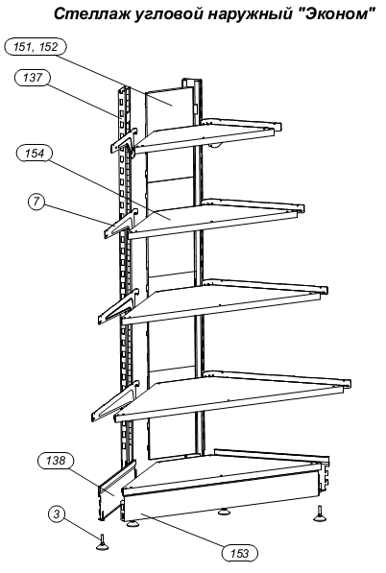
745512.056-04 | ПАНЕЛЬ ЗАДНЯЯ 1250 ЭКОНОМ | 503.98 | 614.85 | поз.140
745512.058-26 | ПАНЕЛЬ ЗАДНЯЯ 200*1000 ПЕРФ. ЭКОНОМ | 502.83 | 613.46 | поз.140
745512.058-08 | ПАНЕЛЬ ЗАДНЯЯ 200*1000 ЭКОНОМ | 247.35 | 301.76 | поз.140
745512.058-27 | ПАНЕЛЬ ЗАДНЯЯ 200*1200 ПЕРФ. ЭКОНОМ | 563.84 | 687.88 | поз.140
745512.058-09 | ПАНЕЛЬ ЗАДНЯЯ 200*1200 ЭКОНОМ | 278.78 | 340.12 | поз.140
745512.058-28 | ПАНЕЛЬ ЗАДНЯЯ 200*1250 ПЕРФ. ЭКОНОМ | 456.63 | 557.09 | поз.140
745512.058-10 | ПАНЕЛЬ ЗАДНЯЯ 200*1250 ЭКОНОМ | 306.12 | 373.47 | поз.140
745512.058-24 | ПАНЕЛЬ ЗАДНЯЯ 200*600 ПЕРФ. ЭКОНОМ | 310.40 | 378.69 | поз.140
745512.058-06 | ПАНЕЛЬ ЗАДНЯЯ 200*600 ЭКОНОМ | 168.30 | 205.33 | поз.140
745512.058-25 | ПАНЕЛЬ ЗАДНЯЯ 200*800 ПЕРФ. ЭКОНОМ | 418.81 | 510.95 | поз.140
745512.058-07 | ПАНЕЛЬ ЗАДНЯЯ 200*800 ЭКОНОМ | 210.98 | 257.40 | поз.140
745512.058-18 | ПАНЕЛЬ ЗАДНЯЯ 600 УКОРОЧЕННАЯ ЭКОНОМ ПЕРФ. | 323.22 | 394.33 | поз.140
745512.056-06 | ПАНЕЛЬ ЗАДНЯЯ 600 ПЕРФОРИРОВАННАЯ ЭКОНОМ | 500.96 | 611.17 | поз.140
745512.058 | ПАНЕЛЬ ЗАДНЯЯ 600 УКОРОЧЕННАЯ ЭКОНОМ | 225.25 | 274.80 | поз.140
745512.056 | ПАНЕЛЬ ЗАДНЯЯ 600 ЭКОНОМ | 254.34 | 310.30 | поз.140
745512.058-19 | ПАНЕЛЬ ЗАДНЯЯ 800 УКОРОЧЕННАЯ ЭКОНОМ ПЕРФ. | 441.60 | 538.75 | поз.140
745512.056-07 | ПАНЕЛЬ ЗАДНЯЯ 800 ПЕРФОРИРОВАННАЯ ЭКОНОМ | 657.13 | 801.70 | поз.140
745512.058-01 | ПАНЕЛЬ ЗАДНЯЯ 800 УКОРОЧЕННАЯ ЭКОНОМ | 305.02 | 372.12 | поз.140
745512.056-01 | ПАНЕЛЬ ЗАДНЯЯ 800 ЭКОНОМ | 331.12 | 403.97 | поз.140
745512.061-03 | ПАНЕЛЬ ЗАДНЯЯ УВ 200 ЭКОНОМ | 271.18 | 330.84 | поз. 147,148
745512.061 | ПАНЕЛЬ ЗАДНЯЯ УВ УКОРОЧЕННАЯ ЭКОНОМ | 370.62 | 452.16 | поз. 147,148
745512.059-02 | ПАНЕЛЬ ЗАДНЯЯ УВ ЭКОНОМ | 426.33 | 520.12 | поз. 147,148
745512.061-05 | ПАНЕЛЬ ЗАДНЯЯ УВ 200 ЭКОНОМ ПЕРФ. | 374.06 | 456.35 | поз. 147,148
745512.061-02 | ПАНЕЛЬ ЗАДНЯЯ УВ УКОРОЧЕННАЯ ЭКОНОМ ПЕРФ. | 516.25 | 629.83 | поз. 147,148
745512.059 | ПАНЕЛЬ ЗАДНЯЯ УВ ЭКОНОМ ПЕРФ. | 613.09 | 747.96 | поз. 147,148
745512.067-02 | ПАНЕЛЬ ЗАДНЯЯ УН 200 ЭКОНОМ | 123.85 | 151.10 | поз. 151,152
745512.067-01 | ПАНЕЛЬ ЗАДНЯЯ УН УКОРОЧЕННАЯ ЭКОНОМ | 160.28 | 195.54 | поз. 151,152
745512.067 | ПАНЕЛЬ ЗАДНЯЯ УН ЭКОНОМ | 179.15 | 218.56 | поз. 151,152
745512067-06 | ПАНЕЛЬ ЗАДНЯЯ УН 200 ЭКОНОМ ПЕРФ. | 161.79 | 197.38 | поз. 151,152
745512.067-05 | ПАНЕЛЬ ЗАДНЯЯ УН УКОРОЧЕННАЯ ЭКОНОМ ПЕРФ. | 206.79 | 252.28 | поз. 151,152
745512.067-04 | ПАНЕЛЬ ЗАДНЯЯ УН ЭКОНОМ ПЕРФ. | 234.15 | 285.66 | поз. 151,152

КОД ИЗДЕЛИЯ | НАИМЕНОВАНИЕ ИЗДЕЛИЯ | Цена свободная розничная, руб.
 |  | Без НДС | С НДС (22%)
КРОНШТЕЙН
745162.001-11э | КРОНШТЕЙН ПОЛКИ 300 ЭКОНОМ | 85.25 | 104.01 | поз.7
745162.001-12э | КРОНШТЕЙН ПОЛКИ 400 ЭКОНОМ | 106.52 | 129.96 | поз.7
745162.001 | КРОНШТЕЙН ПОЛКИ 500 ЭКОНОМ | 134.40 | 163.97 | поз.7
745162.001-03э | КРОНШТЕЙН ПОЛКИ 600 ЭКОНОМ | 161.69 | 197.26 | поз.7

